Sheet1
 |  |  |  |  |  |  |  |  | ご希望 納品日 |  |  | 月 |  |  | 日 |  |  | 曜日
 |  |  |  |  |  |  |  |  | ご注文日 |  |  |  |  |  | 月 |  |  | 日
 |  |  |  |  |  |  |  |  | ■ １個あたりの価格（税込）
フリガナ |  |  |  | フリガナ
 |  |  |  |  |  |  |  |  | ご注文数 |  | アクリルタイプ |  |  |  | メタルタイプ
団体名 |  |  |  | ご担当者名 |  |  |  |  |  |  | 割引価格 |  | 通常価格 |  | 割引価格 |  | 通常価格
 |  |  |  |  |  |  |  |  | １～４個 (追加注文のみ） |  | \1,300 |  |  |  | \1,550
お届け先ご住所 |  |  |  |  |  |  |  |  | 5～9個
〒 | - |  |  |  |  |  |  |  | １0～19個 |  | \850 |  | \1,000 |  | \1,200 |  | \1,300
 |  |  |  |  |  |  |  |  | 20～59個 |  | \800 |  |  |  | \1,150
電話番号 |  |  |  |  |  |  |  |  | 60～99個 |  | \750 |  |  |  | \1,100
 |  |  |  |  |  |  |  |  | ※100個以上の価格は、ホームページをご覧ください。
メールアドレス |  |  |  |  |  |  |  |  | ■ お申込み内容
 |  |  |  |  |  |  |  |  | ※前年度と同じデザインでご注文の場合も、追加ご注文です。

 |  |  |  |  |  |  |  |  | 本体タイプ／どちらかをお選びください。
 |  | ※「差替えのお名前・番号の変更」がある場合はコチラです。
 |  |  |  |  |  |  |  |  | 割引／希望される割引に、チェックを入れてください。

 |  | 変更内容 |  |  |  |  |  |  | 台紙／どれかをお選びください。

 |  |  |  |  |  |  |  |  |  | 円 | × |  | 個 | ＝ | 0 |  |  | 円
 |  |  |  |  |  |  |  |  | マスコットボール |  |  | 種類
 |  |  |  |  |  |  |  |  | 200 | 円 | × |  | 個 | ＝ | 0 |  |  | 円
 |  |  |  |  |  |  |  |  | 小 計 |  | 0 |  |  |  |  |  |  | 円
 |  |  |  |  |  |  |  |  | （当社記入欄） 送 料 |  |  |  |  |  |  |  |  | 円
 |  |  |  |  |  |  |  |  | （当社記入欄） 合 計 |  | 0 |  |  |  |  |  |  | 円

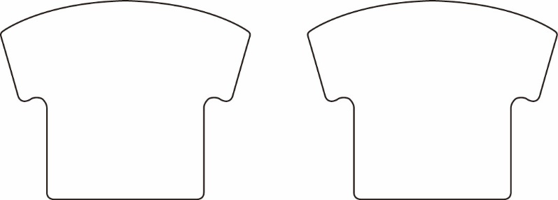
 |  |  |  |  |  |  |  |  | ■ お支払い方法・発送方法
 |  |  |  |  |  |  |  |  | ご注文数「２０個以上」の場合
 |  |  |  |  |  |  |  |  | 宅配便（税込880円）でお届けします。
 |  |  |  |  |  |  |  |  | ※ 北海道・沖縄・離島への発送は、1,760円（税込）です。

 |  |  |  |  |  |  |  |  | ご注文数「１９個以下」の場合

 |  |  |  |  |  |  |  |  | ※ 北海道・沖縄・離島への発送は、1,760円（税込）です。 ※ 商品代引きは、お選びいただけません。
 |  |  |  |  |  |  |  |  | 商品到着後に、銀行振込でお支払いください。

お名前 | 番号 | その他 | お名前 |  | 番号 | その他 | お名前 | 番号 | その他 | お名前 |  |  |  |  |  | 番号 | その他

